Analysis1
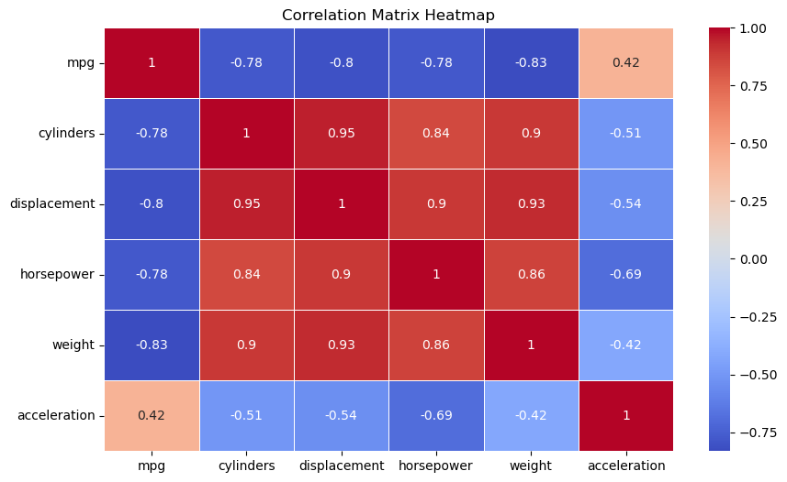
Analysis Sheet
This sheet will include all the Python formulas generated by Copilot.

Load data from mpg, mpg

Preview
 | mpg | cylinders | displacement | horsepower | weight | acceleration | model_year | origin
0 | 18 | 8 | 307 | 130 | 3504 | 12 | 70 | usa
1 | 15 | 8 | 350 | 165 | 3693 | 11.5 | 70 | usa
2 | 18 | 8 | 318 | 150 | 3436 | 11 | 70 | usa
3 | 16 | 8 | 304 | 150 | 3433 | 12 | 70 | usa
4 | 17 | 8 | 302 | 140 | 3449 | 10.5 | 70 | usa
... | ... | ... | ... | ... | ... | ... | ... | ...
393 | 27 | 4 | 140 | 86 | 2790 | 15.6 | 82 | usa
394 | 44 | 4 | 97 | 52 | 2130 | 24.6 | 82 | europe
395 | 32 | 4 | 135 | 84 | 2295 | 11.6 | 82 | usa
396 | 28 | 4 | 120 | 79 | 2625 | 18.6 | 82 | usa
397 | 31 | 4 | 119 | 82 | 2720 | 19.4 | 82 | usa

Explore the dataset

Preview
0
<DataFrame>

Dataset Information
0

Preview
None

Summary Statistics

Preview
 | mpg | cylinders | displacement | horsepower | weight | acceleration | model_year
count | 398 | 398 | 398 | 392 | 398 | 398 | 398
mean | 23.514572864 | 5.4547738693 | 193.4258794 | 104.46938776 | 2970.4246231 | 15.568090452 | 76.010050251
std | 7.8159843126 | 1.7010042445 | 104.26983817 | 38.491159933 | 846.8417742 | 2.7576889298 | 3.6976266467
min | 9 | 3 | 68 | 46 | 1613 | 8 | 70
25% | 17.5 | 4 | 104.25 | 75 | 2223.75 | 13.825 | 73
50% | 23 | 4 | 148.5 | 93.5 | 2803.5 | 15.5 | 76
75% | 29 | 8 | 262 | 126 | 3608 | 17.175 | 79
max | 46.6 | 8 | 455 | 230 | 5140 | 24.8 | 82

Histogram of MPG

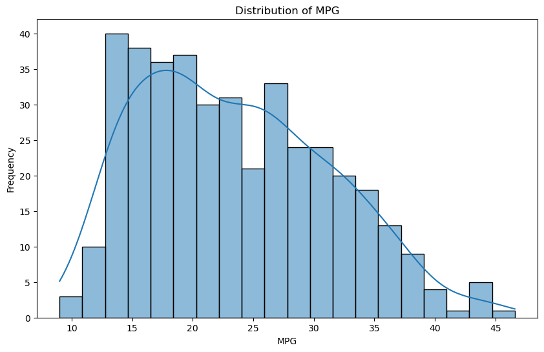

Box Plot of MPG by Cylinders

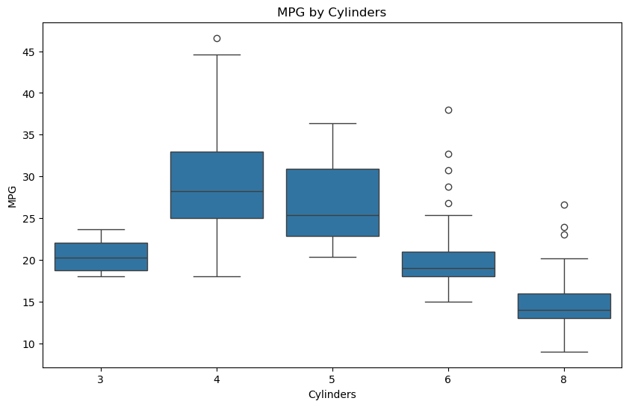

Scatter Plot of Horsepower vs Weight

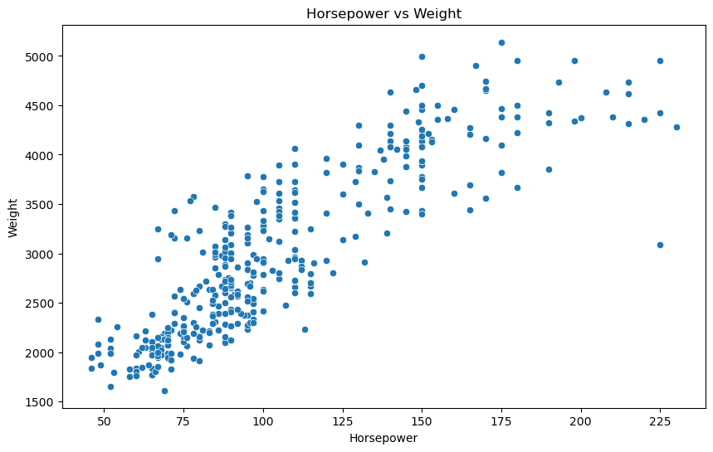

Pair Plot of Multiple Variables

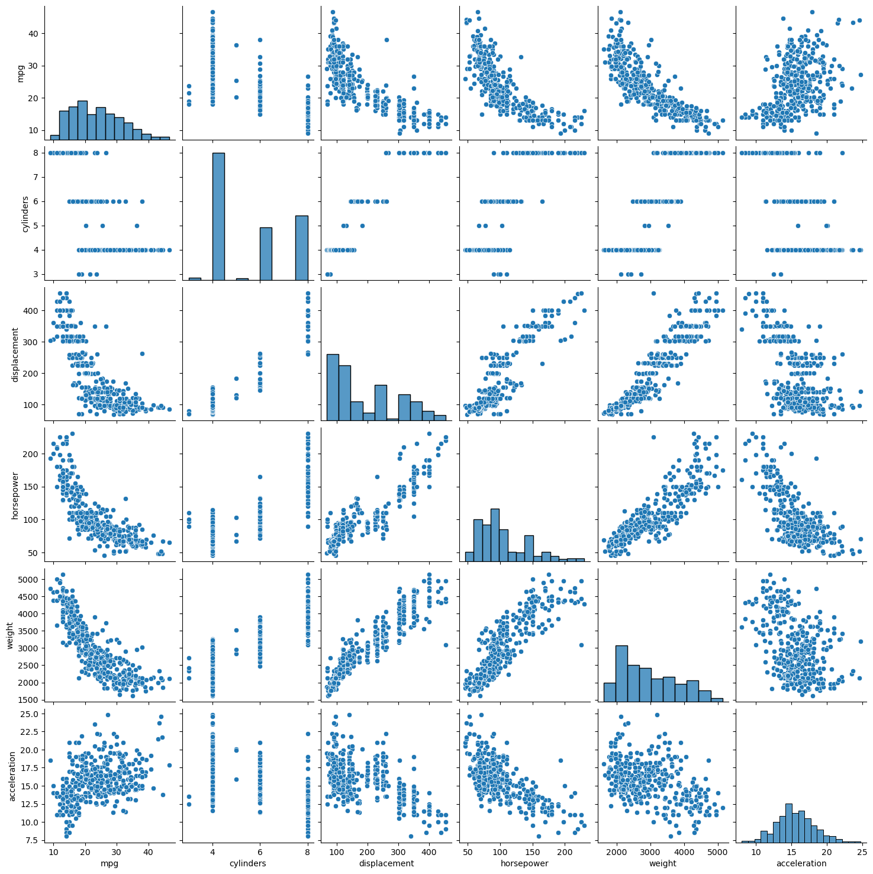

Heatmap of Correlation Matrix

dashboard
Fuel Efficiency and Vehicle Performance Dashboard |  | Select an origin:
 |  | TRUE | FALSE | TRUE
 |  | usa | japan | europe
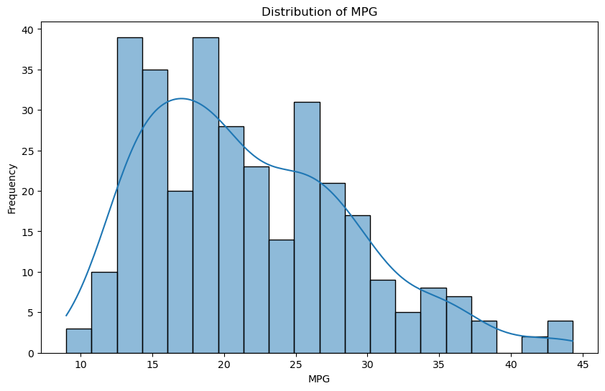 | 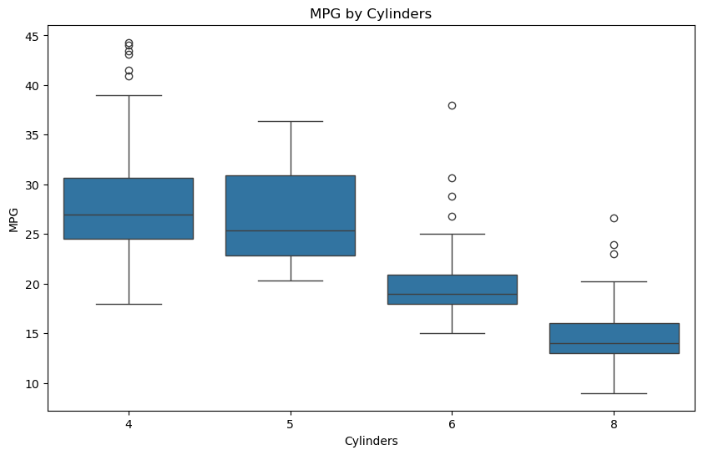
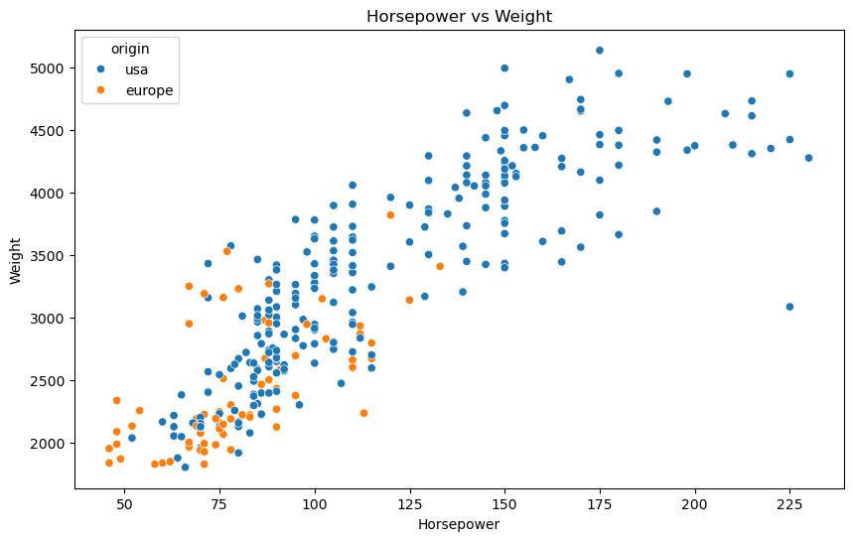 | 